DETALLE MOBILIARIO
OFICINA/DIVISIONES | CANTIDADES | IMÁGENES DE REFERENCIA
Puesto de trabajo en L, compuesto por 1 superficie de 150x60 y una superficie de retorno de 90x60, ambas de 30 mm enchapadas en Formica y con canto plano en PVC termofundido. Incluye todos los elementos requeridos para ser autoportante (herrajes, soportes, pedestales platinas etc). Incluye cajonera 2*1 metalica y falda. | 25.00 |  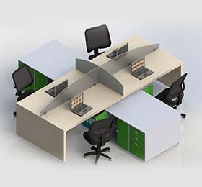
Pantalla en LAMINA DE ACERO CAL 16 con pintura electrostatica.para frente de puesto de trabajo de 150* 33 cm. Estas pantallas van encima del borde de la superficie por el lado de 1,50 mts. Cada sistema tiene la forma de anclarlas | 12.00 | 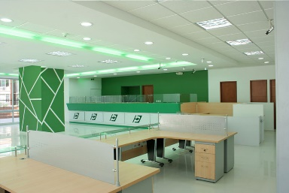
Mesa plegable para reuniones de 120 x 60 cmts Superficie en aglomerado enchapado en laminado decorativo de alta presion con canto en pvc rígido. -Pintura en polvo de aplicación electrostática. -Mecanismo de plegado de tapa con bloqueo en posición horizontal | 6.00
SILLAS ERGONÓMICA OPERATIVAS MODERNA TAPIZADA EN MALLA CON BRAZOS FIJOS. Mecanismo basculante central, con una pocision de bloqueo y regulación de tensión. -Apoyo lumbar ajustable en altura y presion. -Descansa brazos fijos en nylon con pad en poliuretano. -Disponible con mecanismo de regulacion de profundidad de asiento "SLIDER". -Espuma del asiento tapizado con tejido tipo malla elástica en poliéster con recubrimiento de poliuretano. -Cilindro a gas para regulación de altura. -Estructura del asiento en nylon y carcaza exterior en polipropileno. -Estructura del espaldar en nylon. | 24.00 | 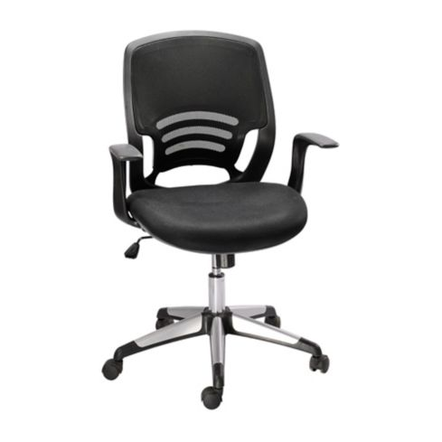 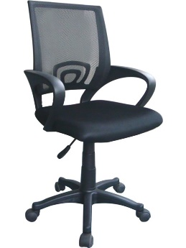 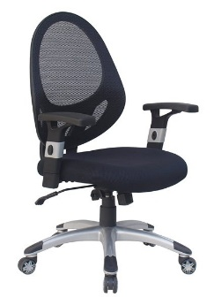
Silla interlocutora, Estructura metálica en tubo oval cal. 18. Asiento y espaldar con carcasas en polipropileno inyectado y tapizado en espuma rosada de alta densidad y paño COLOR NEGRO, apilable | 36.00
Mesa de juntas para sala de descanso, enchapada en formica, con cantos termofundidos. 180 x 90 cmts. | 1.00
Tandem para espera Carcasa Plástica: Polipropileno Estructura: Tandem: Tubería CR 1.9 calibre 16. Asiento: Tubería CR 7/8 calibre 16 y lámina CR calibre 12. Recubrimiento: Pintura electrostática. Mesa: Tablero melamínico 25mm Distanciadores a piso: Polipropileno. | 1.00 | 